Sheet1
1 | 文件夹下应包含3个内容

 |  | a.Config.csv配置表：里面配置音乐文件和事件的对应关系
 |  | b.Res文件夹：里面放置你的配音文件，文件为wav格式
 |  | c.Advisor_Maker.exe程序

2 | 配置表怎么配？

 | 每一行代表一个配音，具体需要多少行没有限制，完全看制作需要自行删减即可（默认的表是有58种事件，每种事件3个配音，随机播放1个）
 | 接下来解释一下每个字段（也就是第一行的标题）是什么意思：
 | 注意当前只有：英文标题的列是有用的，其他都是备注辅助用的，删掉也不影响，新增一些备注列也没问题（不重名即可）

 |  | 序号：统计有多少个配音
 |  | SoundType：P社定的事件类型，可在代码枚举中寻找，根据你的需求和后续游戏更新，可自由增减，若减少，则对应事件会播放默认的语音
 |  | SoundFile：P社定的音频文件名字，同上
 |  | 事件类型备注：用于说明SoundType和SoundFile用处的
 |  |  | 注意：SoundType、SoundFile、事件类型备注，这三者应当是绑定关系，同种事件是一样的
 |  | 台词范例：就是例子，没用，方便写台词用的
 |  | Count：同种事件若有多个，需要计数区分，如图中的前3行，相当于制作了3个开场白配音，所以Count依次为1、2、3，这个不固定，你想做几个都可以，删除或复制新增一行即可
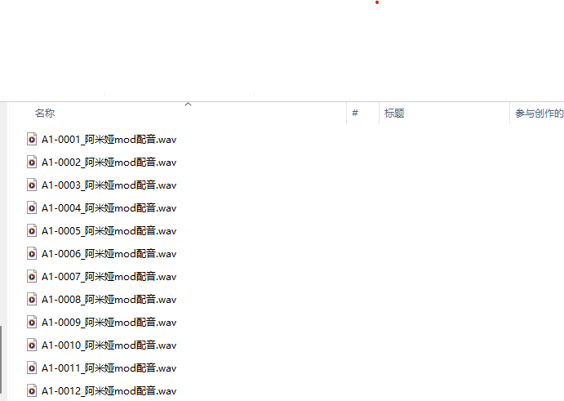
 |  | Weights：同种事件若有多个，每次触发会随机播放一个，随机概率用这里控制，越大出现的频率越高
 |  | 台词：就是台词~~~没用，方便制作用的
 |  | ResFileName：Res文件夹中，对应配音文件的文件名称，随便修改，但文件格式应为wav

3 | Res文件夹:放置你的配音文件即可

4 | 完成配置表和配音文件后

 | 运行Sound_Mod_Tools.exe程序
 | 依照提示输入角色的 英文名 和 中文名称（注意英文名称不要带一些奇怪的符号，因为会用于代码，怕出错）

5 | 运行完成后 会生成一个文件夹，里面包含3个文件夹，将他们复制到你在P社启动器中新建的Mod中
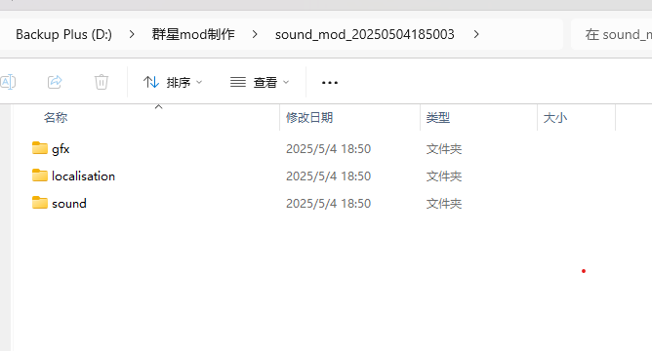

 | 然后添加一张封面图片
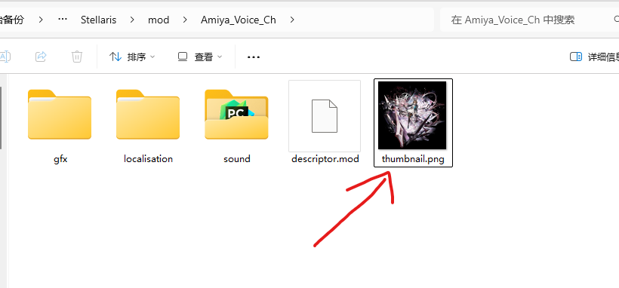

 | 在这里添加一个游戏中选择列表用的头像Icon图片 注意：需要为dds格式（dds格式怎么获取？随便网上找个在线转化工具，用png转化一下就好了）
 | Icon图片名字和你的人物英文名一致

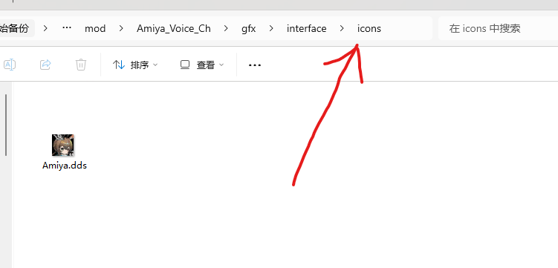

6 | 到此应该大功告成了！
 | 如果遇到问题，或发现了bug，或者版本更新后不适用了（理论上只与配置表Config.csv有关）
 | 可以在评论区指出
 | 或者找我qq联系：860108279
 | 或者直接去Github看代码改改（用python实现的，逻辑很简单，是ai帮我写的，本人不会写代码的……）

